明细
2018年04月申请费用明细--何弘晖

序号 | 日期 | 摘要 | 年限 | 金额 | 备注
1 | 2018-04-27 | 阿里云服务器配置数据盘： 随实例释放50GB高效云盘 实例： 2核 4GB系列 IV突发性能实例 t5 I/O 优化实例： I/O 优化实例 系统盘： /dev/xvda高效云盘40GB 带宽： 5Mbps按固定带宽 CPU： 2核 可用区： 随机分配 操作系统： CentOS 7.4 64位 内存： 4GB 地域： 华北 1 网络类型： 专有网络 云盾： 是 | 1年 | 2880元 | 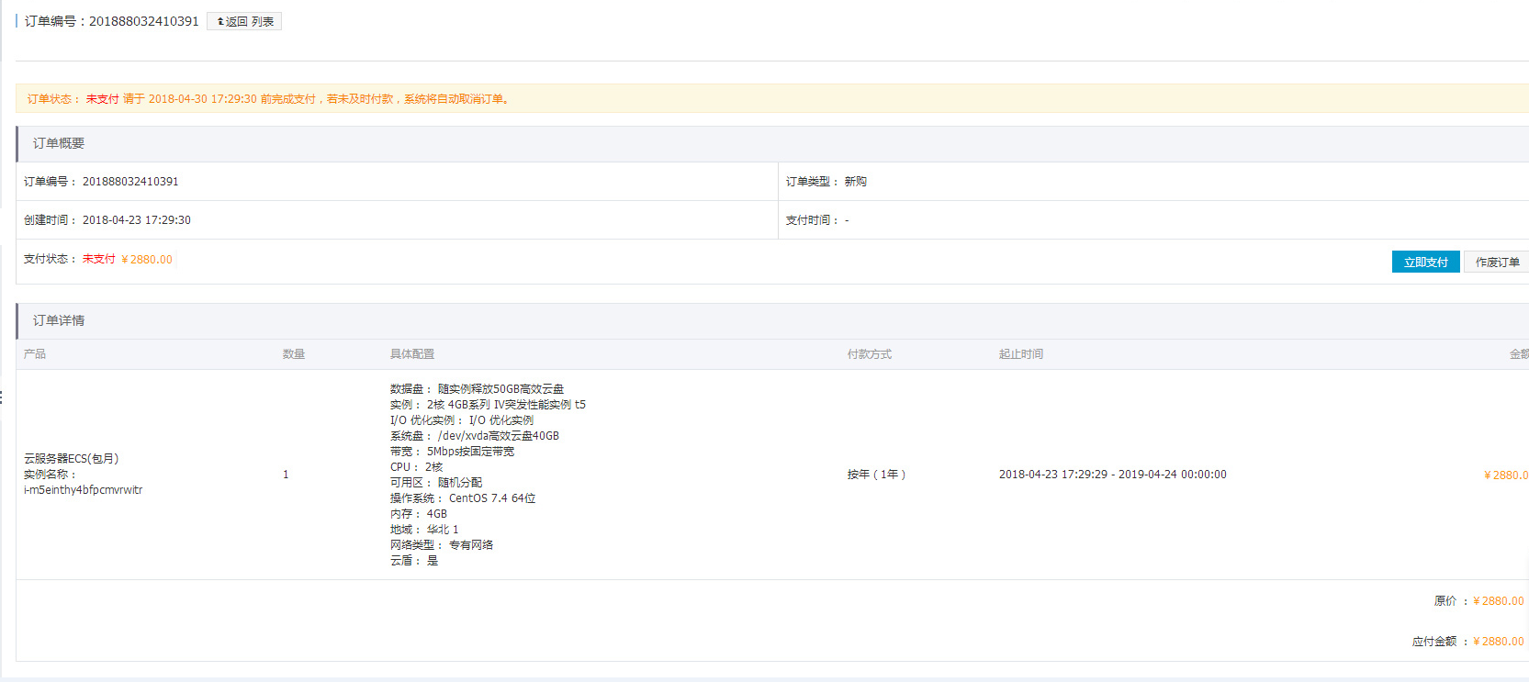
2 | 2018-04-27 | 阿里云短信验证服务 | 10000条短信 | 480元 | 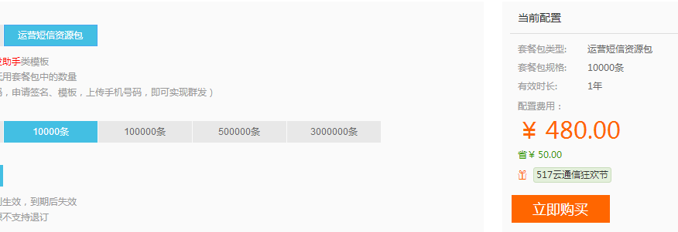
3
4
5
合计 |  |  |  | 3360元

